Summary_Dashboard
WAREHOUSE PERFORMANCE & INVENTORY DASHBOARD
คู่มือปฏิบัติการวิศวกรรมโลจิสติกส์ NL217 - สรุปภาพรวมและตัววัดผลคลังสินค้า (KPIs)

จำนวน SKU ทั้งหมด |  |  | มูลค่าสต็อกคงเหลือรวม |  | ต้นทุนการจัดการคลังรวม/ปี |  |  | เตือนสั่งซื้อเพิ่ม (Reorder)
10 |  |  | 0 |  | #DIV/0! |  |  | 0

สรุปการจำแนกประเภทสินค้าตามมูลค่า (ABC Classification Breakdown) |  |  |  |  | สถานะระดับสินค้าคงคลัง (Inventory Stock Status Summary)
ABC Class | จำนวน SKU | สัดส่วน SKU % | มูลค่าการใช้รวม (บาท) | สัดส่วนมูลค่า % | สถานะ (Stock Status) | จำนวน SKU | สัดส่วน % | มูลค่าสินค้าคงเหลือ (บาท) | การดำเนินการที่แนะนำ
Class A (High Value) | 7 | 70.0% | 11,925,000 | 88.0% | Stock Sufficient (เพียงพอ) | 0 | #DIV/0! |  | เฝ้าระวังตามรอบปรกติ
Class B (Medium Value) | 2 | 20.0% | 1,335,000 | 9.9% | Reorder Needed (ต้องสั่งซื้อ) | 0 | #DIV/0! |  | ออกใบสั่งซื้อ (PO) ทันที
Class C (Low Value) | 1 | 10.0% | 288,000 | 2.1% | รวมทั้งหมด | 0 | #DIV/0! | 0 | -
รวมทั้งหมด | 10 | 100.0% | 13,548,000 | 100.0%

มูลค่าการใช้งานต่อปีราย SKU (Annual Consumption Value - THB)

ABC_XYZ_Matrix 5-2
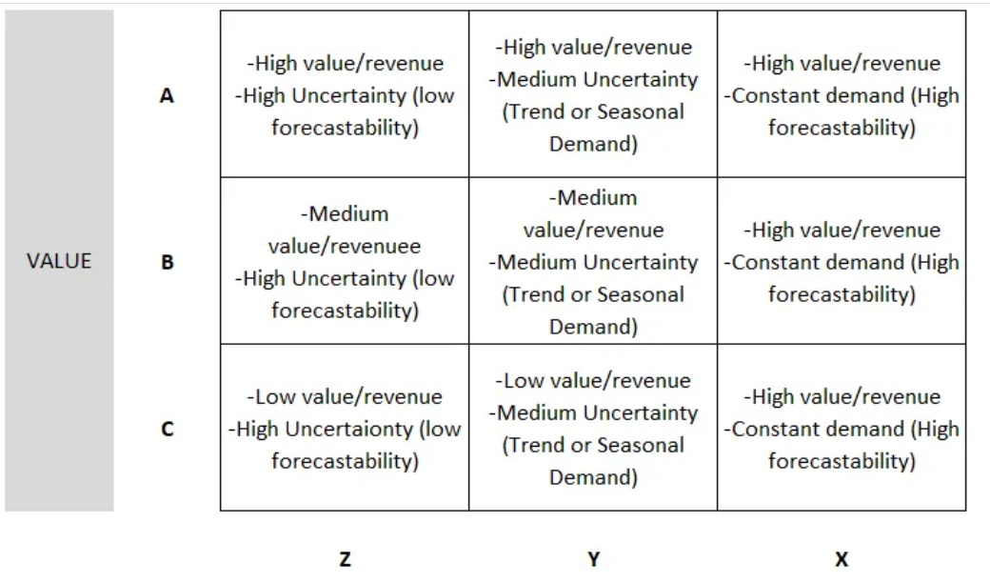
การจำแนกประเภทสินค้าเชิงมิติซ้อน ABC-XYZ MATRIX (DEMAND UNCERTAINTY ANALYSIS)
การวิเคราะห์มูลค่าสินค้า (ABC) ร่วมกับความผันผวนของอุปสงค์ (XYZ: Coefficient of Variation - CV)
SKU_ID | ชื่อสินค้า | ยอดขาย ม.ค. | ยอดขาย ก.พ. | ยอดขาย มี.ค. | ยอดขาย เม.ย. | ยอดขาย พ.ค. | ยอดขาย มิ.ย. | อุปสงค์เฉลี่ย/เดือน | Std Dev (σ) | Coeff of Var (CV) | XYZ Class | ABC Class | Combined Class | กลยุทธ์การจัดการคลังที่แนะนำ
SKU-101 | พาเลทไม้มาตรฐาน | 1,000 | 1,050 | 980 | 1,020 | 1,010 | 990 | 1,008.3 | 24.8 | 0.02 | X | A | AX | เน้นอัตโนมัติ สต็อกต่ำ เติมบ่อย
SKU-102 | กล่องกระดาษ L | 3,500 | 3,800 | 3,200 | 4,100 | 3,600 | 3,700 | 3,650.0 | 301.7 | 0.08 | X | A | AX | เน้นอัตโนมัติ สต็อกต่ำ เติมบ่อย | A
SKU-103 | ฟิล์มยืดพันพาเลท | 500 | 800 | 200 | 950 | 400 | 600 | 575.0 | 271.6 | 0.47 | Y | A | AY | คุมเข้ม ปรับ Safety Stock ตามฤดูกาล | A
SKU-104 | โฟมกันกระแทก | 200 | 180 | 220 | 190 | 210 | 200 | 200.0 | 14.1 | 0.07 | X | C | CX | สั่งซื้อจำนวนมาก ลดค่าบริหาร | C
SKU-105 | สายรัดพลาสติก | 80 | 20 | 150 | 10 | 110 | 30 | 66.7 | 56.1 | 0.84 | Z | B | BZ | ตั้ง Safety Stock กันสำรอง | B
SKU-106 | ถุงมือเซฟตี้ | 1,500 | 1,600 | 1,450 | 1,520 | 1,480 | 1,510 | 1,510.0 | 50.6 | 0.03 | X | A | AX | เน้นอัตโนมัติ สต็อกต่ำ เติมบ่อย | A
SKU-107 | เทปกาวปิดกล่อง | 2,600 | 2,700 | 2,550 | 2,800 | 2,650 | 2,700 | 2,666.7 | 87.6 | 0.03 | X | A | AX | เน้นอัตโนมัติ สต็อกต่ำ เติมบ่อย | A
SKU-108 | ลังพลาสติกเรียงซ้อน | 120 | 130 | 115 | 125 | 120 | 122 | 122.0 | 5.1 | 0.04 | X | B | BX | ควบคุมมาตรฐาน เติมตาม ROP | B
SKU-109 | บาร์โค้ดสติกเกอร์ | 10,000 | 10,200 | 9,800 | 10,100 | 9,900 | 10,000 | 10,000.0 | 141.4 | 0.01 | X | A | AX | เน้นอัตโนมัติ สต็อกต่ำ เติมบ่อย | A
SKU-110 | รถยกแฮนด์พาเลท Handlift | 10 | 2 | 18 | 1 | 15 | 4 | 8.3 | 7.1 | 0.85 | Z | A | AZ | คุมเข้มพิเศษ ใช้ Make-To-Order | A

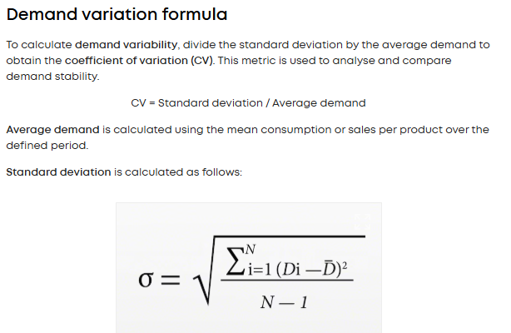
https://beginrabbit.com/2020/12/08/abc-xyz-%e0%b8%81%e0%b8%b2%e0%b8%a3%e0%b8%88%e0%b8%b1%e0%b8%94%e0%b8%81%e0%b8%b2%e0%b8%a3%e0%b8%aa%e0%b8%95%e0%b9%8a%e0%b8%ad%e0%b8%81%e0%b8%aa%e0%b8%b4%e0%b8%99%e0%b8%84%e0%b9%89%e0%b8%b2%e0%b9%83/
https://medium.com/@letta.earth/abc-xyz-inventory-classification-with-python-50ebee552fe4

